12. Diagrammes
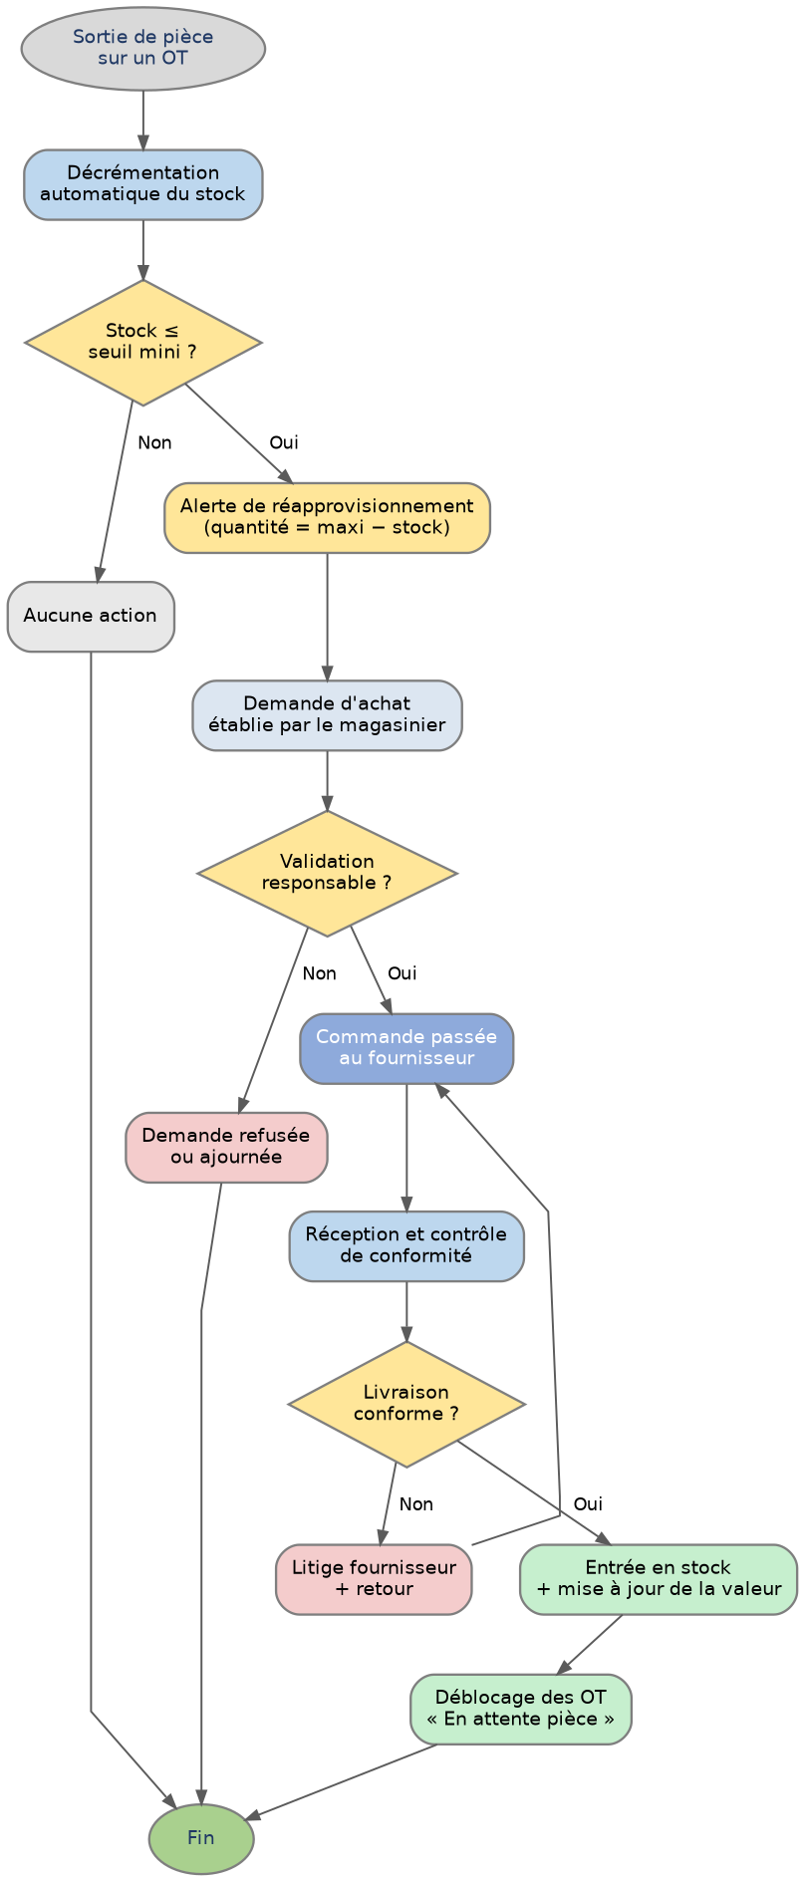
Étape 12 — Diagrammes de workflow
Représentation graphique des processus de maintenance et du cycle de vie de l'ordre de travail

 | Processus A — Maintenance corrective (curative) | Processus B — Maintenance préventive

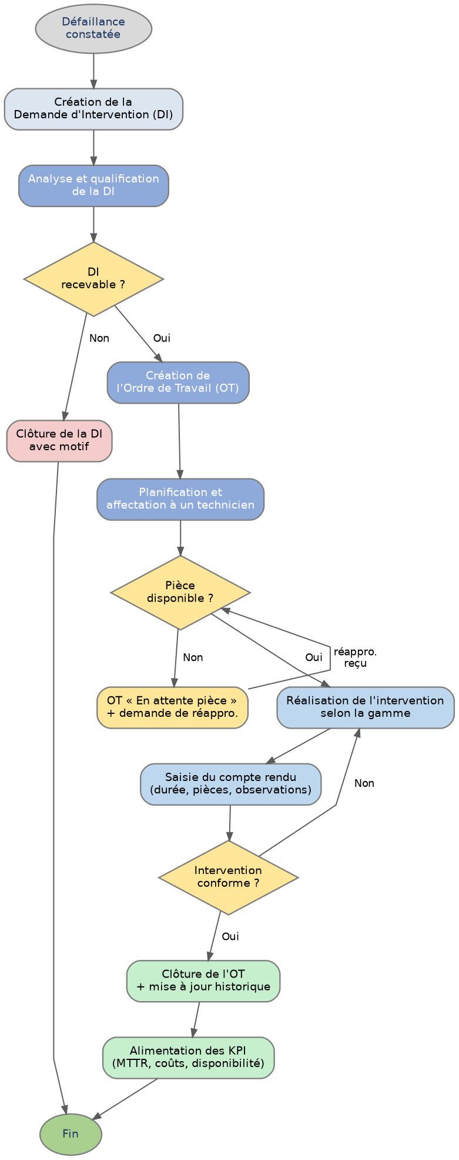

 | Cycle de vie d'un Ordre de Travail (états et transitions)

 | Lecture des schémas : ovale = début/fin • rectangle arrondi = activité • losange = décision • trait discontinu = transition exceptionnelle. Les couleurs reprennent celles des statuts d'OT (gris = nouveau, bleu = planifié/assigné, jaune = attente, vert = réalisé/clôturé, rouge = annulé).

 | Processus C — Réapprovisionnement du magasin | Processus D — Mise en service d'un nouvel équipement

14. KPI - Dashboard
Étape 14 — Indicateurs de performance & tableau de bord
Catalogue des KPI + données mensuelles + indicateurs calculés

A. Catalogue des indicateurs
Code | Indicateur | Définition | Formule | Unité | Cible | Fréquence | Source
K1 | MTBF | Temps moyen de bon fonctionnement entre 2 pannes | Heures de marche / Nb pannes | h | ≥ 300 | Mensuel | OT correctifs
K2 | MTTR | Temps moyen de réparation | Σ durées réparation / Nb pannes | h | ≤ 4 | Mensuel | OT correctifs
K3 | Disponibilité | Taux de disponibilité des équipements | MTBF / (MTBF + MTTR) | % | ≥ 95 | Mensuel | K1, K2
K4 | Respect préventif | Part des OT préventifs réalisés à temps | OT prév. réalisés / planifiés | % | ≥ 90 | Mensuel | OT préventifs
K5 | Ratio prév./corr. | Équilibre préventif vs correctif | OT préventifs / OT correctifs | ratio | ≥ 2 | Mensuel | OT
K6 | Backlog | OT en retard (non clôturés à échéance) | Nb OT en retard | OT | ≤ 5 | Hebdo | OT ouverts
K7 | Coût maintenance | Coût total (pièces + main d'œuvre) | Σ coûts OT | MAD | Suivi | Mensuel | OT clôturés
K8 | Taux rupture pièces | Références en rupture de stock | Réf. rupture / Réf. total | % | ≤ 5 | Mensuel | Magasin
K9 | Pannes récurrentes | Équipements avec ≥ 3 pannes / trimestre | Nb équip. concernés | nb | 0 | Trimestriel | Historique

B. Données mensuelles (exemple — à alimenter par la GMAO)
Indicateur brut | Jan | Fév | Mar | Avr | Mai | Juin | Unité
Heures de marche cumulées | 640 | 640 | 660 | 660 | 680 | 680 | h
Nombre de pannes (correctifs) | 3 | 2 | 2 | 1 | 2 | 1 | nb
Σ durée réparations | 11 | 7 | 8 | 3 | 7 | 4 | h
OT préventifs planifiés | 24 | 22 | 24 | 23 | 25 | 24 | nb
OT préventifs réalisés à temps | 21 | 20 | 23 | 22 | 24 | 24 | nb
OT correctifs | 3 | 2 | 2 | 1 | 2 | 1 | nb
Coût pièces + MO | 2,400 | 1,800 | 2,100 | 900 | 1,700 | 1,200 | MAD
Réf. pièces en rupture | 1 | 1 | 0 | 0 | 1 | 0 | nb

C. Indicateurs calculés (formules — se recalculent automatiquement)
Indicateur calculé | Jan | Fév | Mar | Avr | Mai | Juin | Cible
MTBF (h) | 213.3 | 320.0 | 330.0 | 660.0 | 340.0 | 680.0 | ≥ 300
MTTR (h) | 3.7 | 3.5 | 4.0 | 3.0 | 3.5 | 4.0 | ≤ 4
Disponibilité (%) | 98.3% | 98.9% | 98.8% | 99.5% | 99.0% | 99.4% | ≥ 95%
Respect préventif (%) | 87.5% | 90.9% | 95.8% | 95.7% | 96.0% | 100.0% | ≥ 90%
Ratio préventif/correctif | 7.00 | 10.00 | 11.50 | 22.00 | 12.00 | 24.00 | ≥ 2

D. Liste des tableaux de bord (livrable étape 14)
Code | Tableau de bord | Destinataire (profil) | Objectif | KPI affichés | Périodicité | Type de visualisation | Filtres disponibles
TB-01 | Pilotage global de la maintenance | Responsable maintenance (P2) | Vue d'ensemble de la performance du parc | K1, K2, K3, K4, K5 | Mensuel | Cartes de synthèse + courbes | Période, atelier, criticité
TB-02 | Suivi des interventions en cours | Responsable maintenance (P2) | Piloter la charge et les retards au quotidien | K6 (backlog), OT par statut | Temps réel / Hebdo | Tableau + graphique en barres | Statut, technicien, priorité
OT préventifs réalisés vs correctifs
Taux de disponibilité (%)
TB-03 | Mon plan de charge | Technicien (P3) | Visualiser les OT affectés et leur échéance | OT assignés, durée prévue, retards | Temps réel | Liste + calendrier | Semaine, équipement
TB-04 | Respect du plan préventif | Responsable maintenance (P2) | Mesurer l'exécution du planning annuel | K4, K5, OT préventifs générés/réalisés | Mensuel | Jauge + histogramme empilé | Mois, atelier, équipement
TB-05 | Disponibilité et fiabilité du parc | Responsable + Direction (P2, P8) | Identifier les équipements les moins fiables | K1, K2, K3, K9 | Mensuel | Courbes + classement (top 5) | Équipement, criticité, période
TB-06 | Magasin et approvisionnements | Magasinier (P4) | Éviter les ruptures et suivre la valeur du stock | K8, valeur du stock, réf. à commander | Hebdomadaire | Tableau à feux tricolores | Catégorie, fournisseur, équipement
TB-07 | Coûts de maintenance | Responsable + Direction (P2, P8) | Suivre le budget pièces et main d'œuvre | K7, coût par équipement, coût par atelier | Mensuel / Annuel | Histogramme + cumul | Période, atelier, type de maintenance
TB-08 | Synthèse direction | Direction (P8) | Vision consolidée et aide à la décision d'investissement | K3, K7, K9, taux de panne | Trimestriel | Cartes de synthèse + tendances | Année, atelier
TB-09 | Qualité du service rendu aux usagers | Responsable maintenance (P2) | Mesurer la réactivité vis-à-vis des demandes | Délai moyen de prise en charge des DI, K2 | Mensuel | Courbes + répartition par atelier | Période, profil demandeur

Règle d'affichage : chaque tableau de bord n'est visible que par les profils listés (cf. étape 11). Les KPI sont recalculés à la clôture de chaque OT ; un indicateur hors cible s'affiche en rouge.

14b. Dashboard atelier
Étape 14 (complément) — Tableau de bord par atelier
Déclinaison des indicateurs par atelier — support du tableau de bord TB-05

Synthèse par atelier (données d'exemple — alimentées par la GMAO)
Atelier | Nb équip. | Dont criticité A | OT préventifs | OT correctifs | Heures maintenance | Coût (MAD) | Disponibilité
Impression 3D | 3 | 0 | 46 | 4 | 38 | 3,200 | 98.2%
Découpe | 2 | 1 | 62 | 5 | 51 | 6,400 | 96.1%
Usinage | 2 | 2 | 44 | 3 | 47 | 5,100 | 95.8%
Électronique | 2 | 0 | 14 | 1 | 9 | 700 | 99.4%
Menuiserie | 2 | 0 | 22 | 2 | 16 | 1,500 | 97.7%
Textile | 1 | 0 | 13 | 1 | 8 | 600 | 98.8%
Utilités | 2 | 2 | 30 | 2 | 21 | 2,200 | 97.1%
TOTAL | 14 | 5 | 231 | 18 | 190 | 19,700 | 97.6%

Charge de maintenance par atelier (h)
Coût de maintenance par atelier (MAD)

